rabais
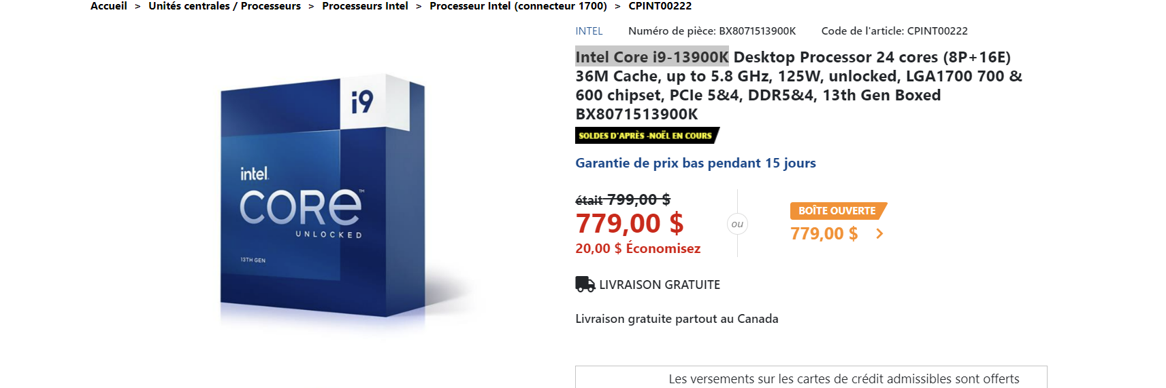
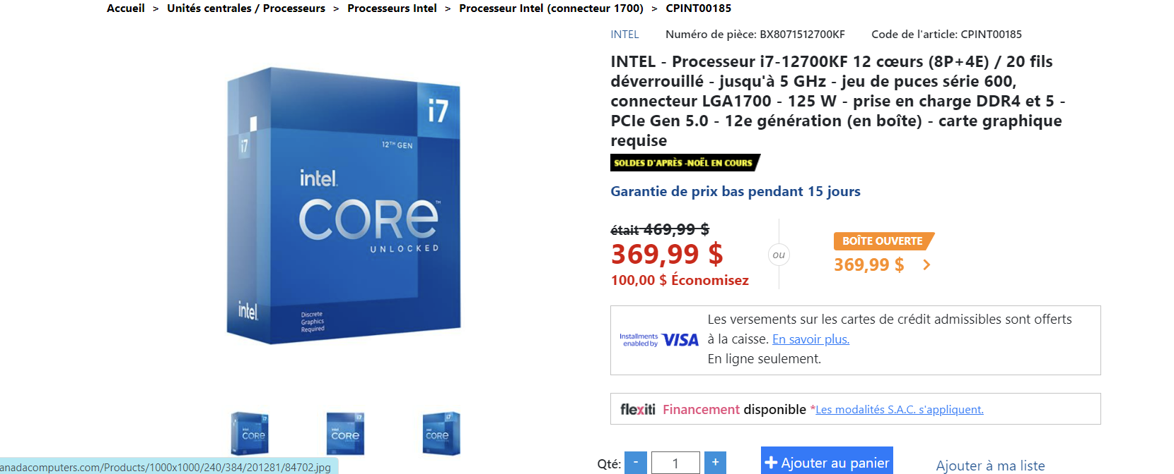

https://www.canadacomputers.com/product_info.php?cPath=4_65_3860&item_id=226950

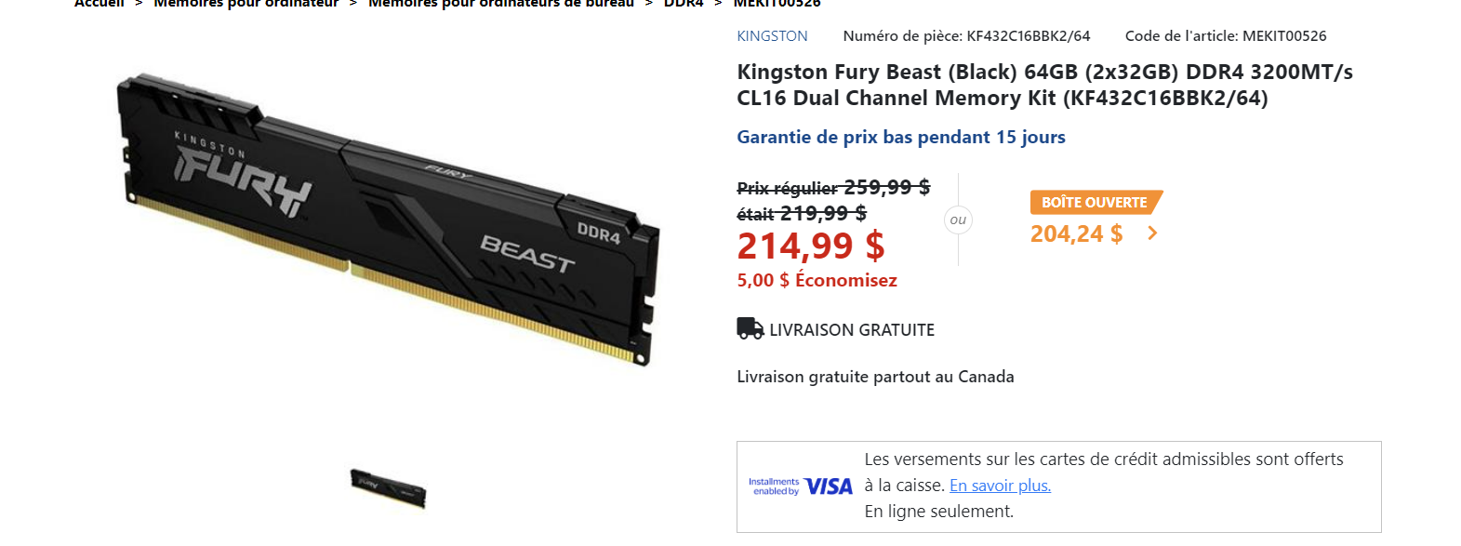
 | https://www.canadacomputers.com/product_info.php?cPath=4_65_3860&item_id=201281

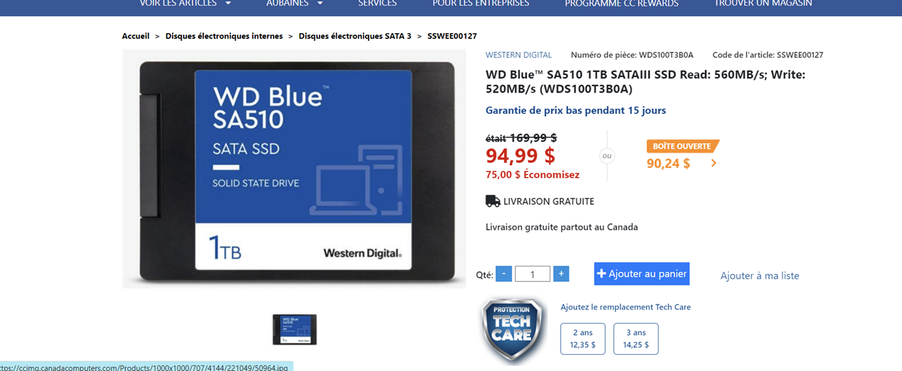

https://www.canadacomputers.com/product_info.php?cPath=24_311_1326&item_id=195989
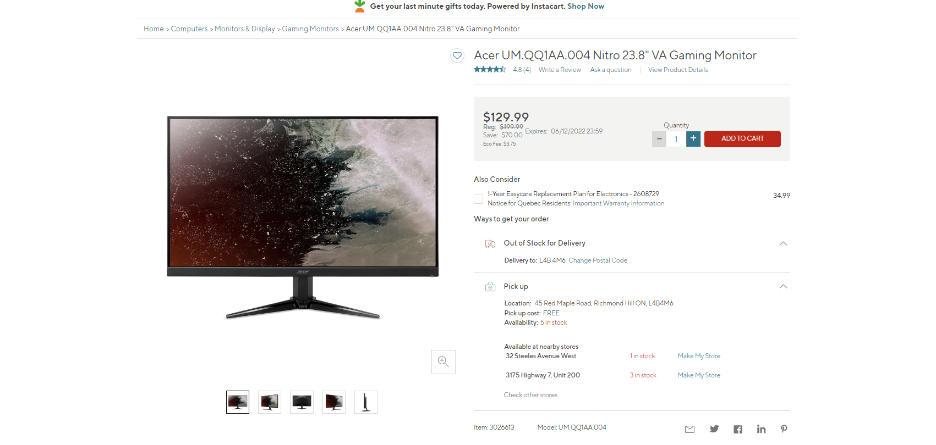

 | https://www.canadacomputers.com/product_info.php?cPath=179_4230&item_id=221049
https://www.bureauengros.com/products/3026613-fr-moniteur-de-jeu-a-alignement-vertical-va-acer-umqq1aa004-nitro-de-238-po
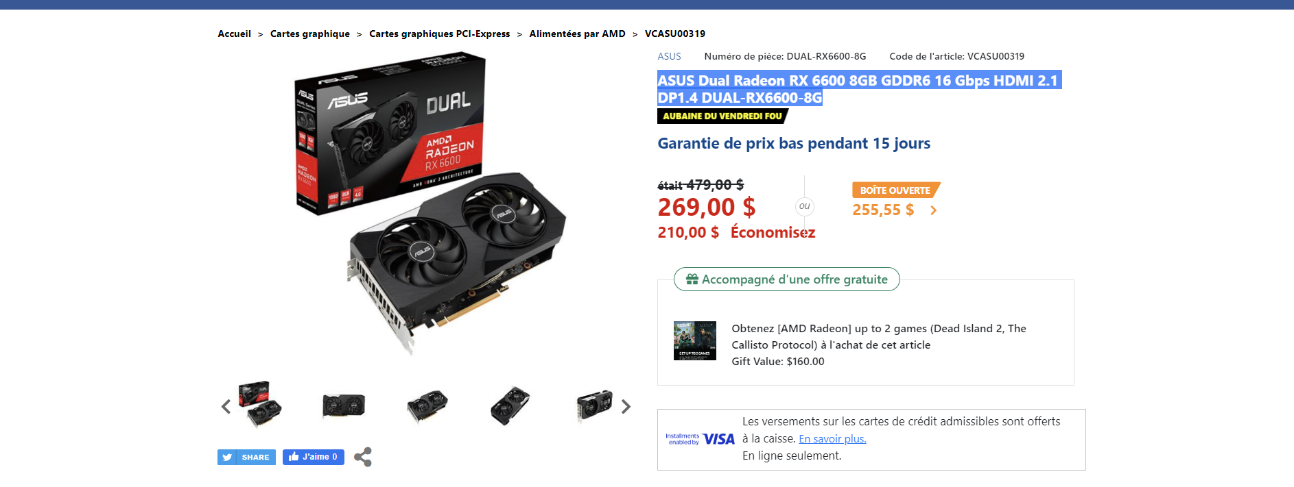

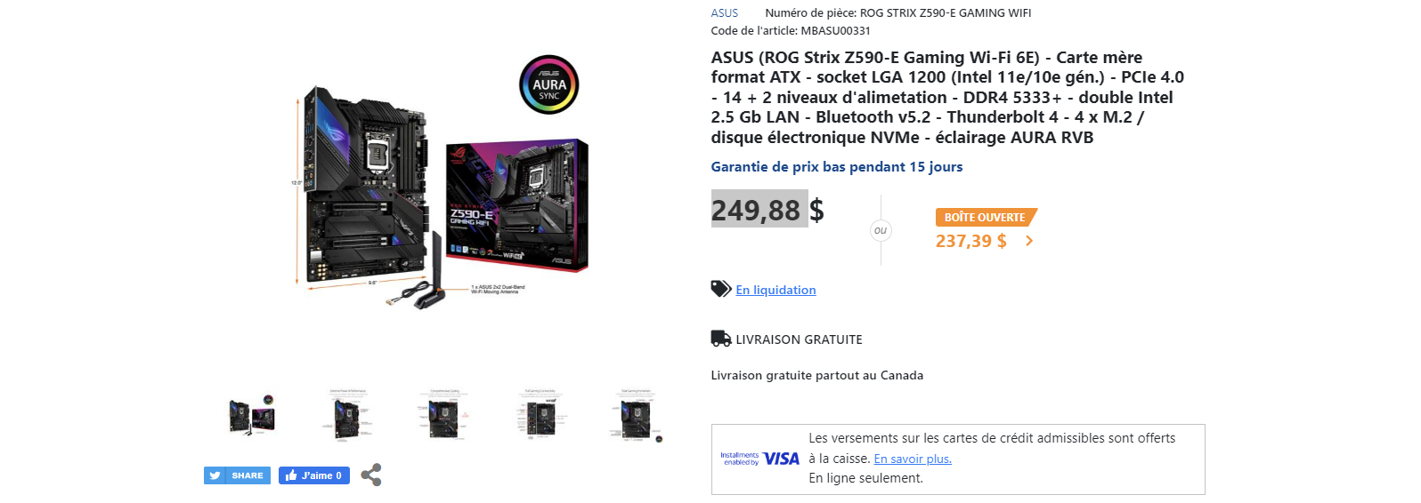
https://www.bureauengros.com/products/3026613-fr-moniteur-de-jeu-a-alignement-vertical-va-acer-umqq1aa004-nitro-de-238-po

 | https://www.canadacomputers.com/product_info.php?cPath=43_557_558&item_id=206490

 | https://www.canadacomputers.com/product_info.php?cPath=24_311_1326&item_id=099478

https://www.canadacomputers.com/product_info.php?cPath=15_4232&item_id=100444
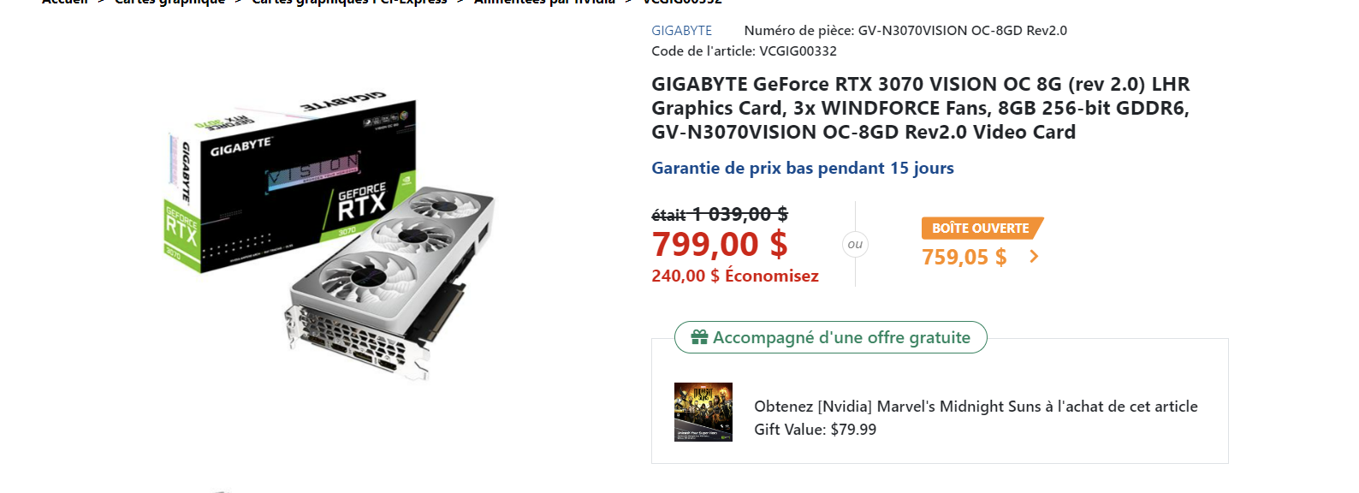

https://www.canadacomputers.com/product_info.php?cPath=43_557_559&item_id=196746

